상품제안서
심플 무드 플랫사각 우드코스터 컵받침 2p 티코스터 | 상품코드: F26868

 |  |  |  |  |  |  | 02-412-0044 | www.easy1.co.kr
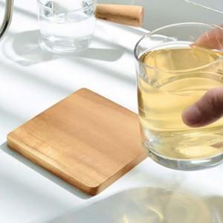

【상세/제작정보】 | ★500개 미만 인쇄 시 몰드 비용 추가 됩니다. ★판비 별도문의

【인쇄/포장옵션】 | 실크 / 포장불가능

【공급단가】 | 수량 | 100~ | 300~ | 500~ | 1,000~ | 3,000~
*VAT별도 | 단가 | 4,500원 | 4,420원 | 4,320원 | 4,210원 | 4,140원

【상품 URL】 | https://dev.easy1.co.kr:443/src/goods_detail.php?gdno=26868

